淘宝截图
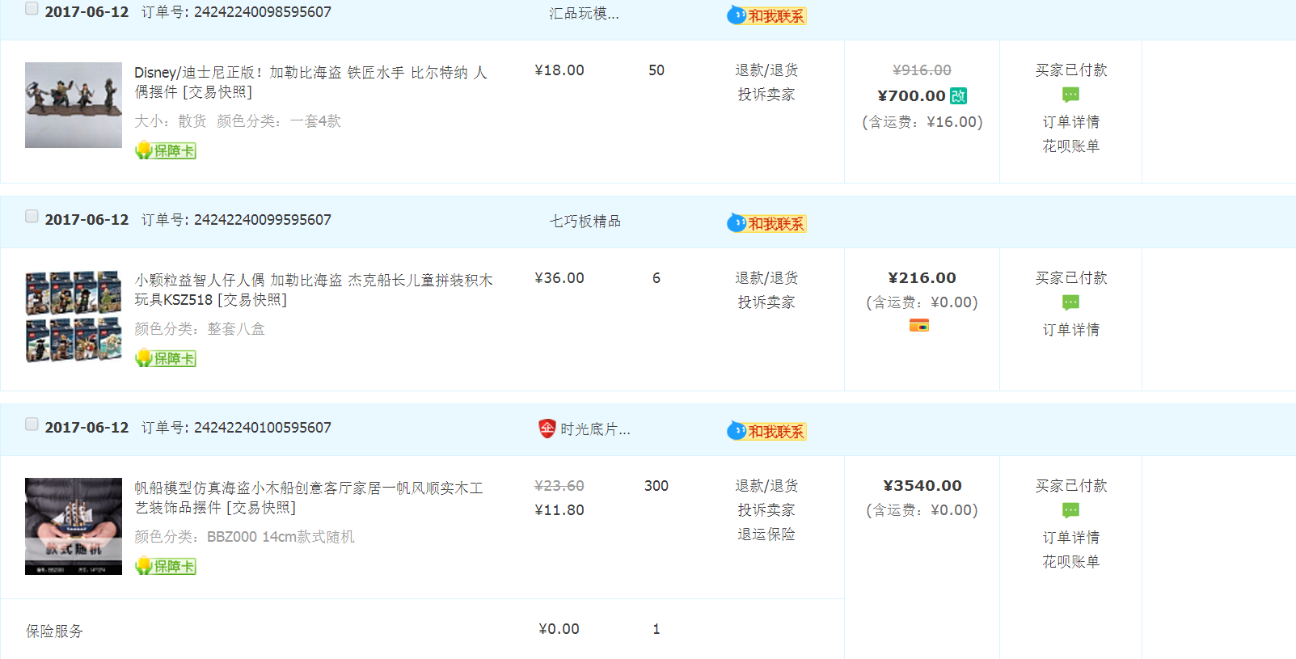
品名 | 金额
迪士尼人偶 | 700.00元
小颗粒人仔人偶 | 216.00元
帆船 | 20060.00元
中国风丝巾钱包 | 3114.54元
迪士尼门票 | 466.00元
海盗船3D金属模型 | 13600.00元
海洋系列瓶塞 | 19800.00元
迪士尼海盗鹦鹉 | 11900.00元
定制POLO衫 | 32400.00元
台灯 | 5940.00元
海盗钥匙圈 | 4250.00元
总计 | 112446.54元

